Compte de résultat
 |  |  |  | 2026 | 2027 | 2028 | 2029 | 2030 | 2031 | 2032
COMPTE DE RÉSULTAT

 |  |  |  | 2026 | 2027 | 2028 | 2029 | 2030 | 2031 | 2032

Abonnements XV : PME, startups et mairies |  |  |  | - | - | 9,000,000 | 33,000,000 | 93,000,000 | 228,000,000 | 432,000,000
Abonnements marque blanche : Grands groupes et institutions |  |  |  | - | - | 450,000 | 1,650,000 | 4,650,000 | 11,400,000 | 21,600,000
Prestation de service |  |  |  |  |  | 247,500 | 907,500 | 2,557,500 | 6,270,000 | 11,880,000
 |  |  | Chiffre d'affaires HT | - | - | 9,450,000 | 34,650,000 | 97,650,000 | 239,400,000 | 453,600,000

R&D interne immobilisée |  |  |  | - | 424,591 | 692,650 | 838,104 | 1,152,974 | 1,193,201 | 1,213,952
Subventions obtenues |  |  |  |  | 500,000 |  | - | - | - | -
 |  |  | Total des autres produits d'exploitation | - | 924,591 | 692,650 | 838,104 | 1,152,974 | 1,193,201 | 1,213,952

Total produits d'exploitation |  |  |  | - | 924,591 | 10,142,650 | 35,488,104 | 98,802,974 | 240,593,201 | 454,813,952

Offre promotionnelles |  |  |  | - | - | 945,000 | 3,118,500 | 7,812,000 | 16,758,000 | 27,216,000
Commissions commerciales |  |  |  | - | - | - | - | - | - | -
Coûts d'hébergements de la solution |  |  |  | - | - | 189,000 | 693,000 | 1,953,000 | 4,309,200 | 7,257,600
Rétrocession receveurs de likes |  |  |  | - | - | 6,750 | 24,750 | 69,750 | 188,100 | 388,800

 |  |  | Total Charges Directes d'Exploitation | - | - | 1,140,750 | 3,836,250 | 9,834,750 | 21,255,300 | 34,862,400

Marge Directe d'Exploitation |  |  |  | - | 924,591 | 9,001,900 | 31,651,854 | 88,968,224 | 219,337,901 | 419,951,552

 |  |  | Total coût du local |  | 49,700 | 71,000 | 71,000 | 71,000 | 71,000 | 71,000

Ingénieur 1 |  |  |  | 51,600 | 53,148 | 54,696 | 56,244 | 57,792 | 59,340 | 60,372
Fonction support 1 |  |  |  | 34,800 | 35,844 | 36,888 | 37,932 | 38,976 | 40,020 | 40,716 | 0
CTO data scientist |  |  |  | 84,000 | 86,520 | 89,040 | 91,560 | 94,080 | 96,600 | 98,280
Recherche et innovation |  |  |  | 51,600 | 53,148 | 54,696 | 56,244 | 57,792 | 59,340 | 60,372
Data scientist 1 |  |  |  | 51,600 | 53,148 | 54,696 | 56,244 | 57,792 | 59,340 | 60,372
Ingénieur 2 |  |  |  | 51,600 | 53,148 | 54,696 | 56,244 | 57,792 | 59,340 | 60,372
Commerciaux 2022 |  |  |  | 42,000 | 43,260 | 44,520 | 45,780 | 47,040 | 48,300 | 49,140
Ingrid Vaileanu |  |  |  | 62,400 | 64,272 | 66,144 | 68,016 | 69,888 | 71,760 | 73,008
Resp études transitions num. 1 |  |  |  | 44,400 | 45,732 | 47,064 | 48,396 | 49,728 | 51,060 | 51,948
Doctorant (thèse) |  |  |  | 36,000 | 37,080 | 38,160 | 39,240 | 40,320 | 41,400 | 42,120
Ingénieur 3 |  |  |  | 51,600 | 53,148 | 54,696 | 56,244 | 57,792 | 59,340 | 60,372
Doctorant (thèse) |  |  |  | 36,000 | 37,080 | 38,160 | 39,240 | 40,320 | 41,400 | 42,120
Post doc 1 |  |  |  | 51,600 | 53,148 | 54,696 | 56,244 | 57,792 | 59,340 | 60,372
Resp études transition num. RSE |  |  |  | 44,400 | 45,732 | 47,064 | 48,396 | 49,728 | 51,060 | 51,948
Resp études expé - transitions num. |  |  |  | 44,400 | 45,732 | 47,064 | 48,396 | 49,728 | 51,060 | 51,948
Responsable projet |  |  |  | 44,400 | 45,732 | 47,064 | 48,396 | 49,728 | 51,060 | 51,948
Dev + community manager 1 |  |  |  | 46,800 | 48,204 | 49,608 | 51,012 | 52,416 | 53,820 | 54,756
Commerciaux 2023 |  |  |  | 84,000 | 86,520 | 89,040 | 91,560 | 94,080 | 96,600 | 98,280
Fonction support 2 |  |  |  | 34,800 | 35,844 | 36,888 | 37,932 | 38,976 | 40,020 | 40,716
Commerciaux 2024 |  |  |  | 210,000 | 216,300 | 222,600 | 228,900 | 235,200 | 241,500 | 245,700
Post doc 2 |  |  |  | 51,600 | 53,148 | 54,696 | 56,244 | 57,792 | 59,340 | 60,372
Commerciaux 2025 |  |  |  | 504,000 | 519,120 | 534,240 | 549,360 | 564,480 | 579,600 | 589,680
Dev + community manager |  |  |  | 46,800 | 48,204 | 49,608 | 51,012 | 52,416 | 53,820 | 54,756
Data scientist 2 |  |  |  | 51,600 | 53,148 | 54,696 | 56,244 | 57,792 | 59,340 | 60,372
Dev + community manager 2 |  |  |  | 46,800 | 48,204 | 49,608 | 51,012 | 52,416 | 53,820 | 54,756
Resp études expé |  |  |  | 44,400 | 45,732 | 47,064 | 48,396 | 49,728 | 51,060 | 51,948
Commerciaux 2026 |  |  |  | 962,500 | 1,081,500 | 1,113,000 | 1,144,500 | 1,176,000 | 1,207,500 | 1,228,500
Post doc 3 |  |  |  | 38,700 | 53,148 | 54,696 | 56,244 | 57,792 | 59,340 | 60,372
Commerciaux 2027 |  |  |  | - | 1,586,200 | 1,780,800 | 1,831,200 | 1,881,600 | 1,932,000 | 1,965,600
Post doc 4 |  |  |  | - | 39,861 | 54,696 | 56,244 | 57,792 | 59,340 | 60,372
Fonction support 3 |  |  |  | - | 17,922 | 36,888 | 37,932 | 38,976 | 40,020 | 40,716
Commerciaux 2028 |  |  |  | - | - | 2,856,700 | 3,204,600 | 3,292,800 | 3,381,000 | 3,439,800
Dev + community manager 3 |  |  |  | - | - | 37,206 | 51,012 | 52,416 | 53,820 | 54,756
Resp études transitions num. 2 |  |  |  | - | - | - | - | 37,296 | 51,060 | 51,948

 |  |  | Salaire brut personnel R&D | 829,500 | 907,533 | 947,640 | 974,460 | 1,038,576 | 1,079,160 | 1,097,928
 |  |  | (+ charges patronales et taxes) | 151,218 | 165,443 | 172,755 | 177,644 | 428,205 | 444,938 | 452,676
 |  |  | Salaire brut personnel non R&D | 2,074,900 | 3,831,394 | 7,003,738 | 7,481,760 | 7,687,680 | 7,893,600 | 8,030,880
 |  |  | (+ charges patronales et taxes) | 865,684 | 1,590,846 | 2,899,297 | 3,096,716 | 3,182,405 | 3,267,805 | 3,324,636

 |  |  | Total coût des employés | 3,921,302 | 6,495,217 | 11,023,430 | 11,730,580 | 12,336,866 | 12,685,503 | 12,906,120

Honoraires comptables |  |  |  | - | - | 66,150 | 173,250 | 488,250 | 1,197,000 | 2,268,000
Téléphonie |  |  |  | 12,480 | 13,560 | 14,280 | 14,280 | 14,640 | 14,640 | 14,640
Assurance RC PRO |  |  |  | 10,080 | 9,300 | 8,712 | 8,712 | 8,976 | 8,976 | 8,976
Fournitures diverses |  |  |  | 5,040 | 5,580 | 5,940 | 5,940 | 6,120 | 6,120 | 6,120
Réparation matériel déféctueux |  |  |  | 11,250 | 12,250 | 12,750 | 12,750 | 13,250 | 13,250 | 13,250
Frais bancaires |  |  |  | - | - | 28,350 | 69,300 | 195,300 | 478,800 | 907,200

 |  |  | Total autres achats et charges externes | 38,850 | 40,690 | 136,182 | 284,232 | 726,536 | 1,718,786 | 3,218,186

 |  |  | Total des coûts de marketing | - | - | 190,000 | 380,000 | 1,340,000 | 1,990,000 | 2,845,000

 |  |  | Total des charges indirectes d'exploitation | 3,960,152 | 6,585,607 | 11,420,612 | 12,465,812 | 14,474,402 | 16,465,289 | 19,040,306
Budgets marketing annuels (€)
Excédent Brut d'Exploitation |  |  |  | -3,960,152 | -5,661,016 | -2,418,712 | 19,186,042 | 74,493,822 | 202,872,612 | 400,911,246

Total DAO/DAP |  |  |  | 61,664 | 176,164 | 264,656 | 389,795 | 521,604 | 690,911 | 836,169

Résultat d'Exploitation |  |  |  | -4,021,816 | -5,837,180 | -2,683,368 | 18,796,247 | 73,972,218 | 202,181,701 | 400,075,077

Résultat Courant Avant Impôts |  |  |  | -4,021,816 | -5,837,180 | -2,683,368 | 18,796,247 | 73,972,218 | 202,181,701 | 400,075,077
(-) Impôt sur les bénéfices |  |  |  |  |  |  | 1,970,116 | 20,707,265 | 56,605,921 | 112,016,066
(+) Crédit d'impôts recherche obtenu |  |  |  | 285,178 | 168,443 | 346,325 | 359,187 | 432,365 | 447,450 | 455,232

Résultat net |  |  |  | -3,736,638 | -5,668,737 | -2,337,044 | 17,185,318 | 53,697,318 | 146,023,231 | 288,514,243

Total des charges salariales R&D |  |  |  | 980,718 | 1,072,976 | 1,120,395 | 1,152,104 | 1,466,781 | 1,524,098 | 1,550,604
 |  |  | (+) overheads | 343,251 | 375,542 | 392,138 | 403,236 | 513,373 | 533,434 | 542,711
Total de la R&D externalisée (capex) |  |  |  | 66,667 | 484,667 | 158,360 | 165,727 | 173,452 | 181,551 | 190,044

Dépenses de R&D |  |  |  | 1,390,636 | 1,933,185 | 1,670,893 | 1,721,068 | 2,153,606 | 2,239,083 | 2,283,359

 | Taux overhead / masse salariale brut chargée R&D | 35%

 |  |  | kEUR | 2026 | 2027 | 2028 | 2029 | 2030 | 2031 | 2032
 |  | Chiffre d'affaires |  | 0 | 0 | 9450 | 34650 | 97650 | 239400 | 453600

 |  | Charges de personnel |  | 3921 | 6495 | 11023 | 11731 | 12337 | 12686 | 12906
 |  | (dont R&D) |  | 981 | 1073 | 1120 | 1152 | 1467 | 1524 | 1551

 |  | Budget marketing |  | 0 | 0 | 190 | 380 | 1340 | 1990 | 2845

 |  | Résultat net |  | -3737 | -5669 | -2337 | 17185 | 53697 | 146023 | 288514

 |  | OPEX |  | -3557 | -5528 | -2329 | 19138 | 72734 | 183586 | 346866

 |  | CAPEX |  | -209 | -522 | -193 | -191 | -205 | -208 | -217
 |  | *
 |  | FINEX |  | 0 | 15000 | 0 | 0 | 0 | 0 | 0

 |  | Free Cash Flow |  | -3766 | 8949 | -2523 | 18947 | 72529 | 183378 | 346650
 |  |  | Trésorerie fin d'exercice | -3741 | 5208 | 2685 | 21633 | 94162 | 277540 | 624190

DCF model
Période d'escompte (levée fin mars) | 0.75 | 1.75 | 2.75 | 3.75 | 4.75 | 5.75 | 6.75 | 7.75 | 8.75 | 9.75
Année | 2026 | 2027 | 2028 | 2029 | 2030 | 2031 | 2032 | 2033 | 2034 | 2035 | normatif
Free Cash Flow | -3,766,156 | -6,050,659 | -2,522,549 | 18,947,175 | 72,529,480 | 183,378,222 | 346,649,661 | 568,344,071 | 669,802,260 | 730,441,617 | 737,746,033
FCF actualisé | -3,332,852 | -4,549,292 | -1,611,404 | 10,283,305 | 33,444,628 | 71,842,775 | 115,385,080 | 160,728,816 | 160,935,761 | 149,112,824
Somme FCFa | 692,239,642
Terminal value | 4,417,640,915
Terminal value actualisée | 901,820,076
Valeur de l'entreprise | 1,594,059,718 |  |  |  |  | WACC | 17.70% | Voir rapport de Valorisation de M Alain Kaiser
Désendettement net | 24,737 |  |  |  |  | g | 1%
Valorisation post-money | 1,594,084,455
Valorisation pré-money | 1,579,084,455
% offert à souscription | 0.94%

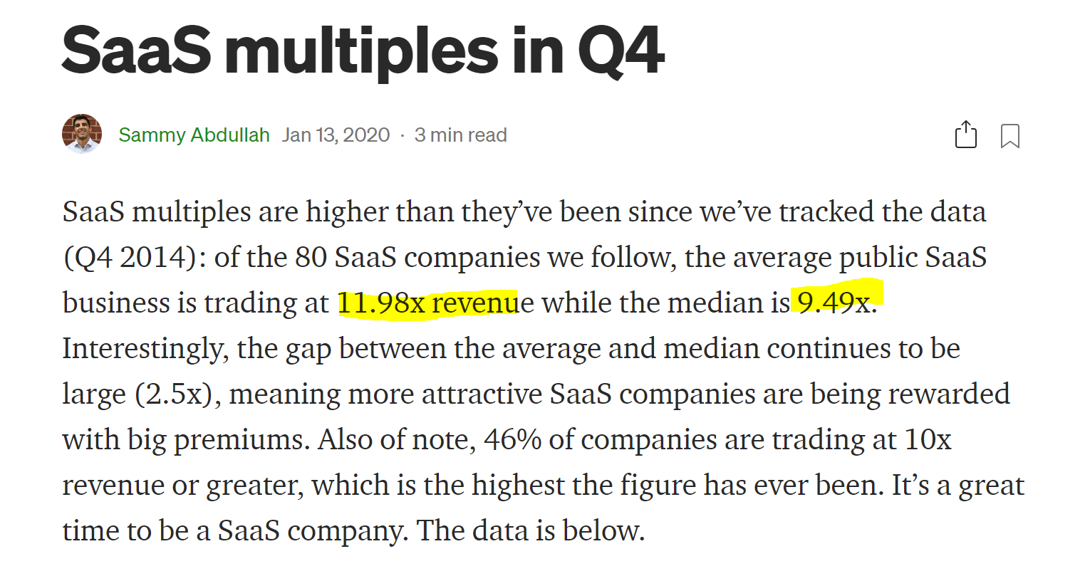
 |  |  |  |  | Source : https://blossomstreetventures.medium.com/saas-multiples-in-q4-95855c64d69d

